画面レイアウト
システム名 |  |  | ISSMINI |  |  | 作成日 | 2022-03-26 | 作成者 | 太寅熊
画面名 |  | メイン画面 |  | 画面ID | I0003 | 更新日 |  | 更新者

 | レイアウト
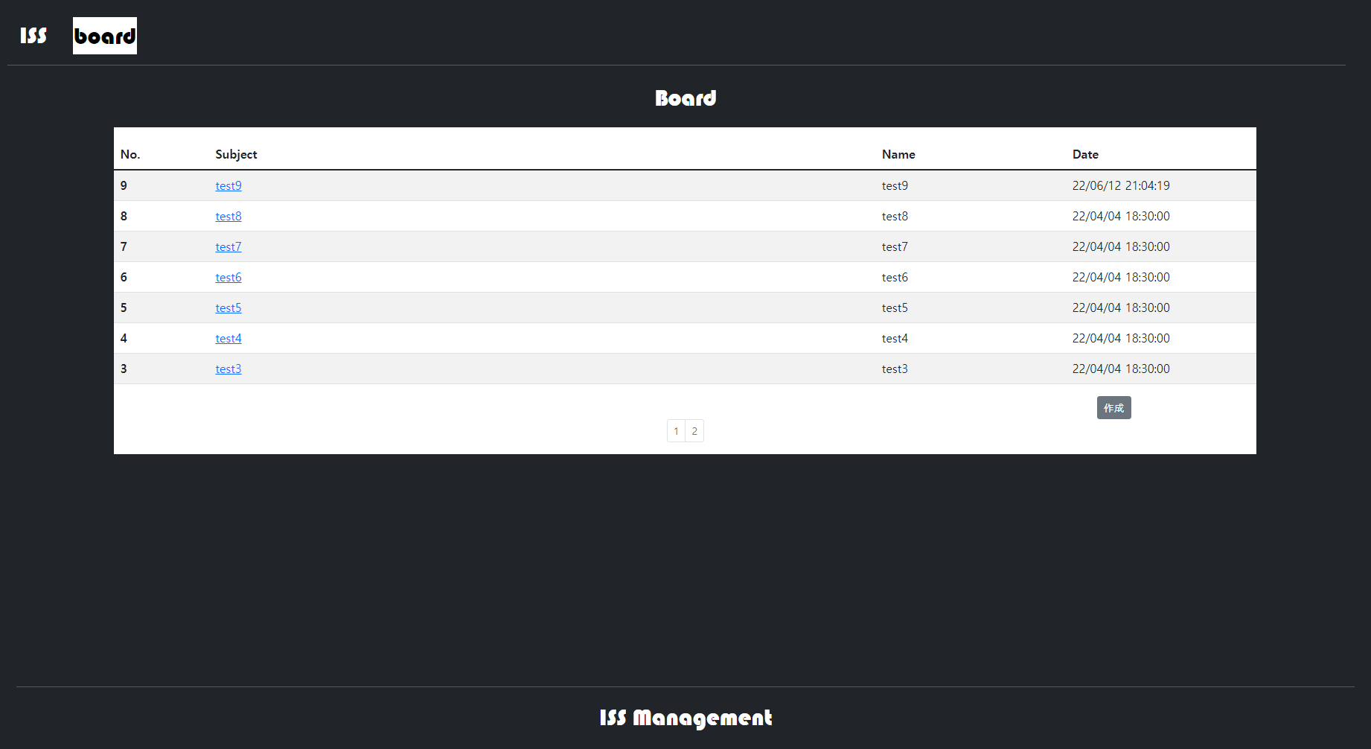
2
1
4
5
3
6
7

8
9

10

